porovnanie
Porovnanie XlXtrFun (zelené stĺpce) a XlXtrFunNew (modré stĺpce), značné rozdiely sú podfarbené červenou farbou

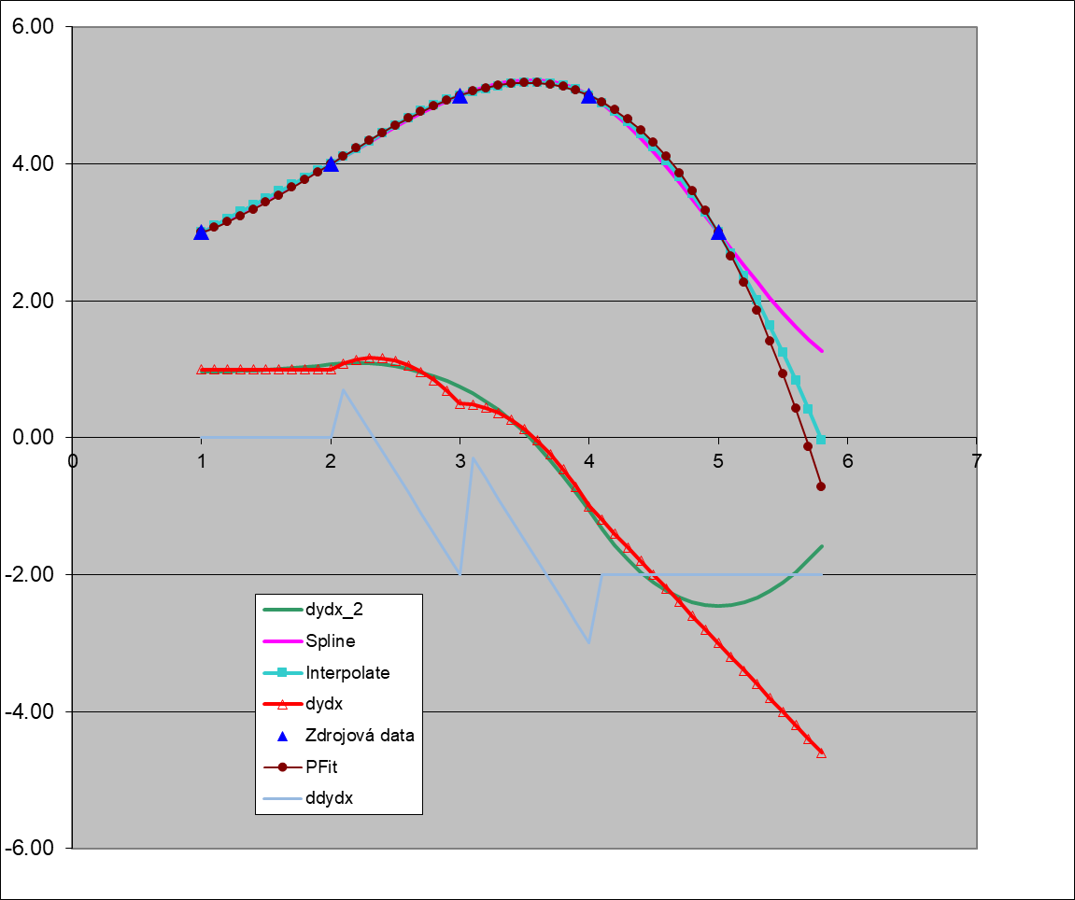
Zdrojová data
x | y | X | Spline | SplineNew | Interpolate | InterpolateNew | dydx | dydxNew | dydx_2 | dydx_2New | ddydx | ddydxNew | PFit | PFitNew | PFitDataNew
1 | 3 | 1 | 3.000000 | 3.000000 | 3.000000 | 3.000000 | 1.000000 | 1.000000 | 0.963571 | 0.963571 | 0.000000 | 0.000000 | 3.000000 | 3.000000 | 3.000000
2 | 4 | 1.1 | 3.096464 | 3.096464 | 3.100000 | 3.100000 | 1.000000 | 1.000000 | 0.965714 | 0.965714 | 0.000000 | 0.000000 | 3.071500 | 3.071500 | 3.071500
3 | 5 | 1.2 | 3.193143 | 3.193143 | 3.200000 | 3.200000 | 1.000000 | 1.000000 | 0.968929 | 0.968929 | 0.000000 | 0.000000 | 3.152000 | 3.152000 | 3.152000
4 | 5 | 1.3 | 3.290250 | 3.290250 | 3.300000 | 3.300000 | 1.000000 | 1.000000 | 0.974286 | 0.974286 | 0.000000 | 0.000000 | 3.240500 | 3.240500 | 3.240500
5 | 3 | 1.4 | 3.388000 | 3.388000 | 3.400000 | 3.400000 | 1.000000 | 1.000000 | 0.981786 | 0.981786 | 0.000000 | 0.000000 | 3.336000 | 3.336000 | 3.336000
 |  | 1.5 | 3.486607 | 3.486607 | 3.500000 | 3.500000 | 1.000000 | 1.000000 | 0.991429 | 0.991429 | 0.000000 | 0.000000 | 3.437500 | 3.437500 | 3.437500
 |  | 1.6 | 3.586286 | 3.586286 | 3.600000 | 3.600000 | 1.000000 | 1.000000 | 1.003214 | 1.003214 | 0.000000 | 0.000000 | 3.544000 | 3.544000 | 3.544000
 |  | 1.7 | 3.687250 | 3.687250 | 3.700000 | 3.700000 | 1.000000 | 1.000000 | 1.017143 | 1.017143 | 0.000000 | 0.000000 | 3.654500 | 3.654500 | 3.654500
 |  | 1.8 | 3.789714 | 3.789714 | 3.800000 | 3.800000 | 1.000000 | 1.000000 | 1.033214 | 1.033214 | 0.000000 | 0.000000 | 3.768000 | 3.768000 | 3.768000
 |  | 1.9 | 3.893893 | 3.893893 | 3.900000 | 3.900000 | 1.000000 | 1.000000 | 1.051429 | 1.051429 | 0.000000 | 0.000000 | 3.883500 | 3.883500 | 3.883500
 |  | 2 | 4.000000 | 4.000000 | 4.000000 | 4.000000 | 1.000000 | 1.000000 | 1.070714 | 1.070714 | 0.000000 | 1.000000 | 4.000000 | 4.000000 | 4.000000
 |  | 2.1 | 4.108036 | 4.108036 | 4.104500 | 4.104500 | 1.085000 | 1.085000 | 1.085714 | 1.085714 | 0.700000 | 0.700000 | 4.116500 | 4.116500 | 4.116500
 |  | 2.2 | 4.217143 | 4.217143 | 4.216000 | 4.216000 | 1.140000 | 1.140000 | 1.091071 | 1.091071 | 0.400000 | 0.400000 | 4.232000 | 4.232000 | 4.232000
 |  | 2.3 | 4.326250 | 4.326250 | 4.331500 | 4.331500 | 1.165000 | 1.165000 | 1.085714 | 1.085714 | 0.100000 | 0.100000 | 4.345500 | 4.345500 | 4.345500
 |  | 2.4 | 4.434286 | 4.434286 | 4.448000 | 4.448000 | 1.160000 | 1.160000 | 1.069643 | 1.069643 | -0.200000 | -0.200000 | 4.456000 | 4.456000 | 4.456000
 |  | 2.5 | 4.540179 | 4.540179 | 4.562500 | 4.562500 | 1.125000 | 1.125000 | 1.042857 | 1.042857 | -0.500000 | -0.500000 | 4.562500 | 4.562500 | 4.562500
 |  | 2.6 | 4.642857 | 4.642857 | 4.672000 | 4.672000 | 1.060000 | 1.060000 | 1.005357 | 1.005357 | -0.800000 | -0.800000 | 4.664000 | 4.664000 | 4.664000
 |  | 2.7 | 4.741250 | 4.741250 | 4.773500 | 4.773500 | 0.965000 | 0.965000 | 0.957143 | 0.957143 | -1.100000 | -1.100000 | 4.759500 | 4.759500 | 4.759500
 |  | 2.8 | 4.834286 | 4.834286 | 4.864000 | 4.864000 | 0.840000 | 0.840000 | 0.898214 | 0.898214 | -1.400000 | -1.400000 | 4.848000 | 4.848000 | 4.848000
 |  | 2.9 | 4.920893 | 4.920893 | 4.940500 | 4.940500 | 0.685000 | 0.685000 | 0.828571 | 0.828571 | -1.700000 | -1.700000 | 4.928500 | 4.928500 | 4.928500
 |  | 3 | 5.000000 | 5.000000 | 5.000000 | 5.000000 | 0.500000 | 0.500000 | 0.747500 | 0.747500 | -2.000000 | 0.000000 | 5.000000 | 5.000000 | 5.000000
 |  | 3.1 | 5.070393 | 5.070393 | 5.049500 | 5.049500 | 0.485000 | 0.485000 | 0.651429 | 0.651429 | -0.300000 | -0.300000 | 5.061500 | 5.061500 | 5.061500
 |  | 3.2 | 5.130286 | 5.130286 | 5.096000 | 5.096000 | 0.440000 | 0.440000 | 0.536786 | 0.536786 | -0.600000 | -0.600000 | 5.112000 | 5.112000 | 5.112000
 |  | 3.3 | 5.177750 | 5.177750 | 5.136500 | 5.136500 | 0.365000 | 0.365000 | 0.402857 | 0.402857 | -0.900000 | -0.900000 | 5.150500 | 5.150500 | 5.150500
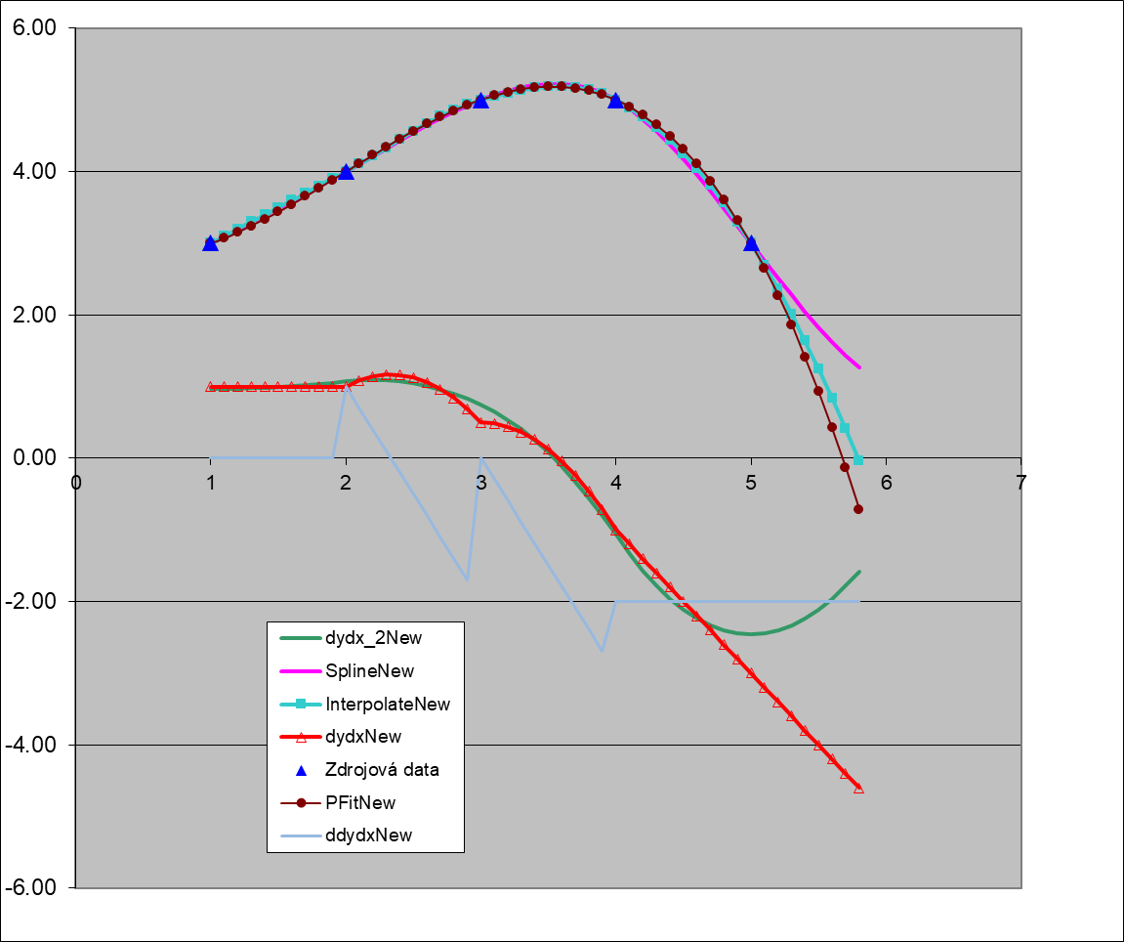
 |  | 3.4 | 5.210857 | 5.210857 | 5.168000 | 5.168000 | 0.260000 | 0.260000 | 0.249643 | 0.249643 | -1.200000 | -1.200000 | 5.176000 | 5.176000 | 5.176000
 |  | 3.5 | 5.227679 | 5.227679 | 5.187500 | 5.187500 | 0.125000 | 0.125000 | 0.077143 | 0.077143 | -1.500000 | -1.500000 | 5.187500 | 5.187500 | 5.187500
 |  | 3.6 | 5.226286 | 5.226286 | 5.192000 | 5.192000 | -0.040000 | -0.040000 | -0.114643 | -0.114643 | -1.800000 | -1.800000 | 5.184000 | 5.184000 | 5.184000
 |  | 3.7 | 5.204750 | 5.204750 | 5.178500 | 5.178500 | -0.235000 | -0.235000 | -0.325714 | -0.325714 | -2.100000 | -2.100000 | 5.164500 | 5.164500 | 5.164500
 |  | 3.8 | 5.161143 | 5.161143 | 5.144000 | 5.144000 | -0.460000 | -0.460000 | -0.556071 | -0.556071 | -2.400000 | -2.400000 | 5.128000 | 5.128000 | 5.128000
 |  | 3.9 | 5.093536 | 5.093536 | 5.085500 | 5.085500 | -0.715000 | -0.715000 | -0.805714 | -0.805714 | -2.700000 | -2.700000 | 5.073500 | 5.073500 | 5.073500
 |  | 4 | 5.000000 | 5.000000 | 5.000000 | 5.000000 | -1.000000 | -1.000000 | -1.070714 | -1.070714 | -3.000000 | -2.000000 | 5.000000 | 5.000000 | 5.000000
 |  | 4.1 | 4.879393 | 4.879393 | 4.890000 | 4.890000 | -1.200000 | -1.200000 | -1.331429 | -1.331429 | -2.000000 | -2.000000 | 4.906500 | 4.906500 | 4.906500
 |  | 4.2 | 4.733714 | 4.733714 | 4.760000 | 4.760000 | -1.400000 | -1.400000 | -1.568214 | -1.568214 | -2.000000 | -2.000000 | 4.792000 | 4.792000 | 4.792000
 |  | 4.3 | 4.565750 | 4.565750 | 4.610000 | 4.610000 | -1.600000 | -1.600000 | -1.777143 | -1.777143 | -2.000000 | -2.000000 | 4.655500 | 4.655500 | 4.655500
 |  | 4.4 | 4.378286 | 4.378286 | 4.440000 | 4.440000 | -1.800000 | -1.800000 | -1.958214 | -1.958214 | -2.000000 | -2.000000 | 4.496000 | 4.496000 | 4.496000
 |  | 4.5 | 4.174107 | 4.174107 | 4.250000 | 4.250000 | -2.000000 | -2.000000 | -2.111429 | -2.111429 | -2.000000 | -2.000000 | 4.312500 | 4.312500 | 4.312500
 |  | 4.6 | 3.956000 | 3.956000 | 4.040000 | 4.040000 | -2.200000 | -2.200000 | -2.236786 | -2.236786 | -2.000000 | -2.000000 | 4.104000 | 4.104000 | 4.104000
 |  | 4.7 | 3.726750 | 3.726750 | 3.810000 | 3.810000 | -2.400000 | -2.400000 | -2.334286 | -2.334286 | -2.000000 | -2.000000 | 3.869500 | 3.869500 | 3.869500
 |  | 4.8 | 3.489143 | 3.489143 | 3.560000 | 3.560000 | -2.600000 | -2.600000 | -2.403929 | -2.403929 | -2.000000 | -2.000000 | 3.608000 | 3.608000 | 3.608000
 |  | 4.9 | 3.245964 | 3.245964 | 3.290000 | 3.290000 | -2.800000 | -2.800000 | -2.445714 | -2.445714 | -2.000000 | -2.000000 | 3.318500 | 3.318500 | 3.318500
 |  | 5 | 3.000000 | 3.000000 | 3.000000 | 3.000000 | -3.000000 | -3.000000 | -2.459643 | -2.459643 | -2.000000 | -2.000000 | 3.000000 | 3.000000 | 3.000000
 |  | 5.1 | 2.754036 | 2.754036 | 2.690000 | 2.690000 | -3.200000 | -3.200000 | -2.445714 | -2.445714 | -2.000000 | -2.000000 | 2.651500 | 2.651500 | 2.651500
 |  | 5.2 | 2.510857 | 2.510857 | 2.360000 | 2.360000 | -3.400000 | -3.400000 | -2.403929 | -2.403929 | -2.000000 | -2.000000 | 2.272000 | 2.272000 | 2.272000
 |  | 5.3 | 2.273250 | 2.273250 | 2.010000 | 2.010000 | -3.600000 | -3.600000 | -2.334286 | -2.334286 | -2.000000 | -2.000000 | 1.860500 | 1.860500 | 1.860500
 |  | 5.4 | 2.044000 | 2.044000 | 1.640000 | 1.640000 | -3.800000 | -3.800000 | -2.236786 | -2.236786 | -2.000000 | -2.000000 | 1.416000 | 1.416000 | 1.416000
 |  | 5.5 | 1.825893 | 1.825893 | 1.250000 | 1.250000 | -4.000000 | -4.000000 | -2.111429 | -2.111429 | -2.000000 | -2.000000 | 0.937500 | 0.937500 | 0.937500
 |  | 5.6 | 1.621714 | 1.621714 | 0.840000 | 0.840000 | -4.200000 | -4.200000 | -1.958214 | -1.958214 | -2.000000 | -2.000000 | 0.424000 | 0.424000 | 0.424000
 |  | 5.7 | 1.434250 | 1.434250 | 0.410000 | 0.410000 | -4.400000 | -4.400000 | -1.777143 | -1.777143 | -2.000000 | -2.000000 | -0.125500 | -0.125500 | -0.125500
 |  | 5.8 | 1.266286 | 1.266286 | -0.040000 | -0.040000 | -4.600000 | -4.600000 | -1.582143 | -1.582143 | -2.000000 | -2.000000 | -0.712000 | -0.712000 | -0.712000

